CollectiveAccess
Image | Object | Description | Date
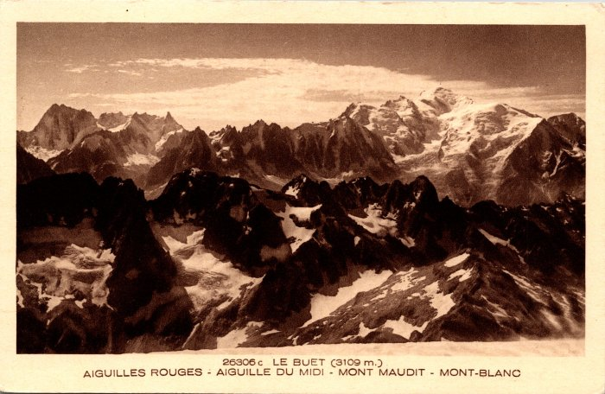 | Les Aiguilles Rouges, Aiguilles du Midi, Mont Maudit et Mont Blanc depuis le Buet (2-1001) | Les Aiguilles Rouges, Aiguilles du Midi, Mont Maudit et Mont Blanc depuis le Buet
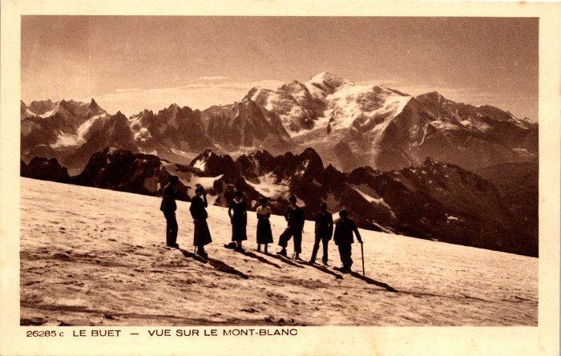 | Montée au Buet vue sur le Mont Blanc (2-1003) | Montée au Buet vue sur le Mont Blanc
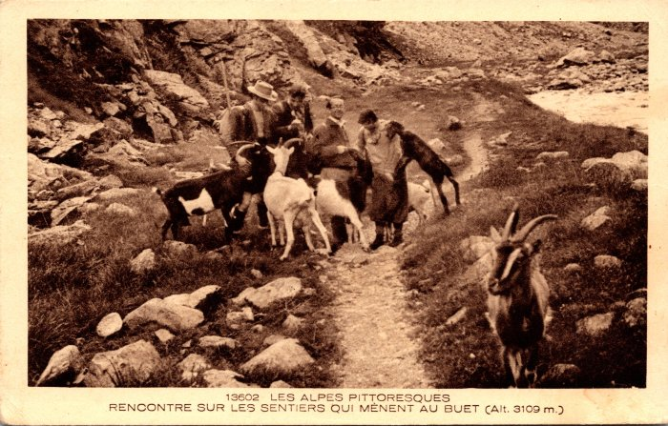 | Photo sur le sentier menant au Buet, rencontre avec les chèvres (2-1063) | Photo sur le sentier menant au Buet, rencontre avec les chèvres
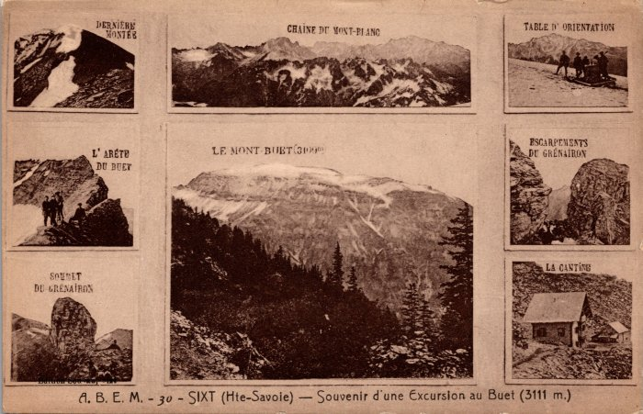 | Photos souvenirs d’une excursion au Buet (2-116) | Photos souvenirs d’une excursion au Buet
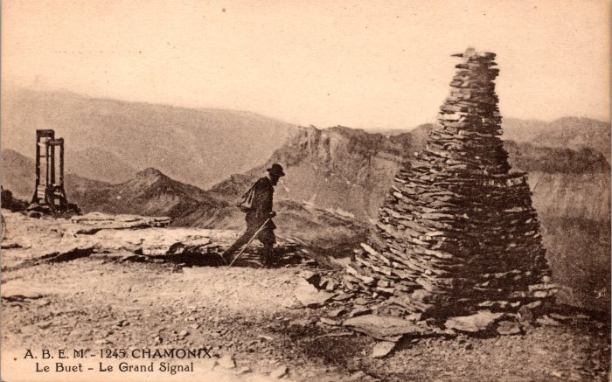 | Photo au Grand Signal au Buet (2-130) | Photo au Grand Signal au Buet
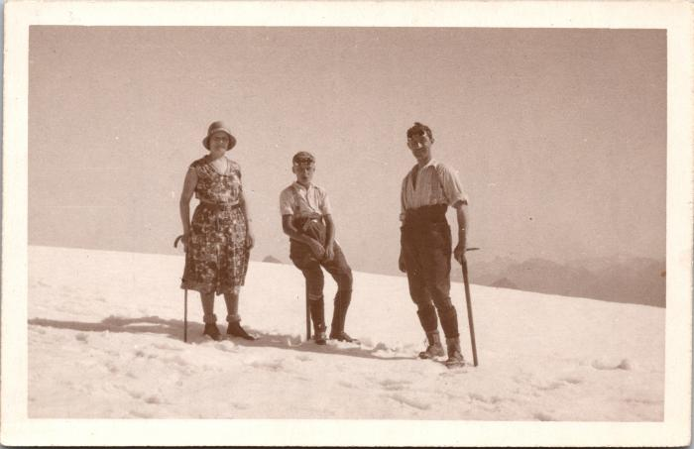 | Photo au sommet du Buet, 27 août 1930 (2-1609) | Photo au sommet du Buet, 27 août 1930 Mme Christinaz, Pierrot, ?
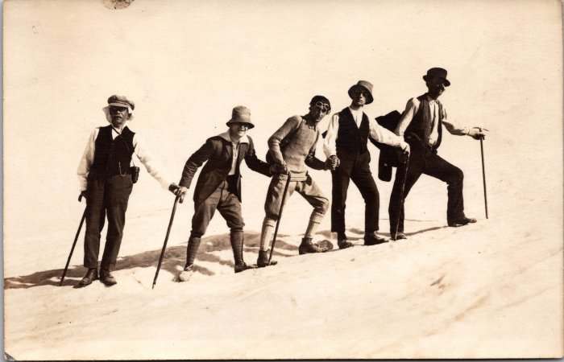 | Photo de jeunes hommes allant au Buet - 1923 (2-1664) | Photo de jeunes hommes allant au Buet - 1923
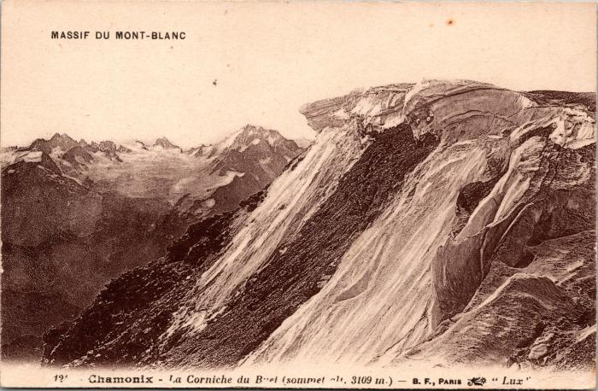 | La Corniche du Buet (2-1672) | La Corniche du Buet
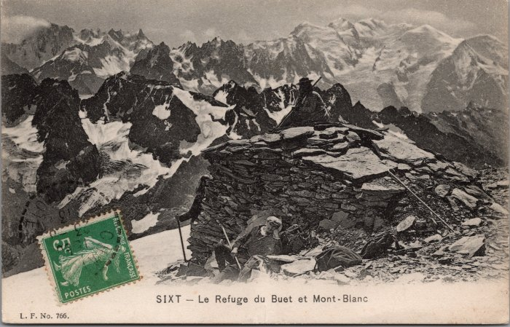 | « Le refuge » du Buet vue sur le Mont Blanc -1913 (2-2953) | « Le refuge » du Buet vue sur le Mont Blanc - 1913
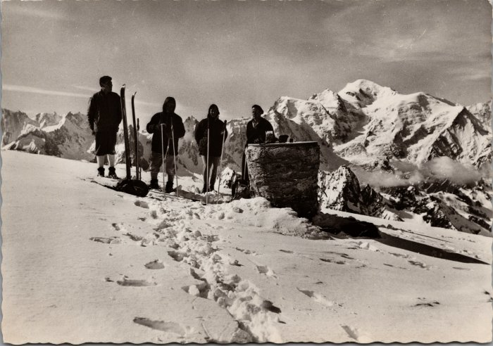 | Photo au Sommet du Buet (2-3266) | Photo au Sommet du Buet
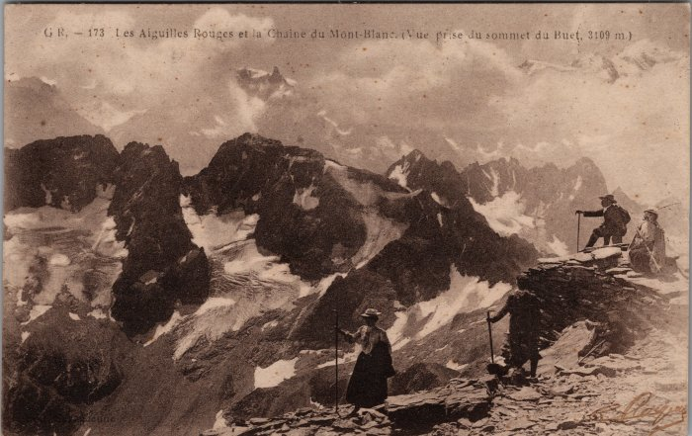 | Les Aiguilles Rouges et la Chaine du Mont Blanc vue depuis le Buet (2-3633) | Les Aiguilles Rouges et la Chaine du Mont Blanc vue depuis le Buet
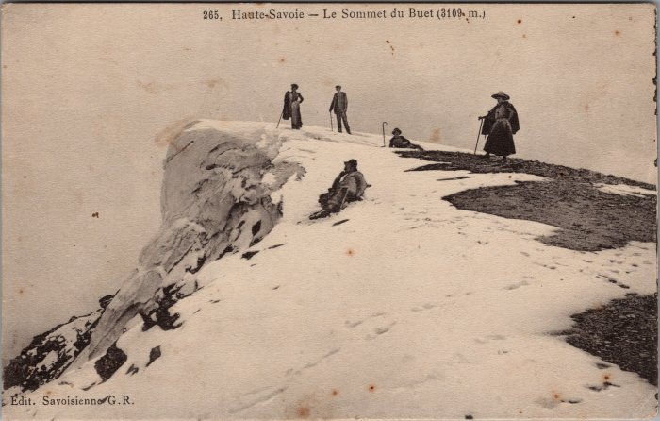 | Le Sommet du Buet (2-3635) | Le Sommet du Buet
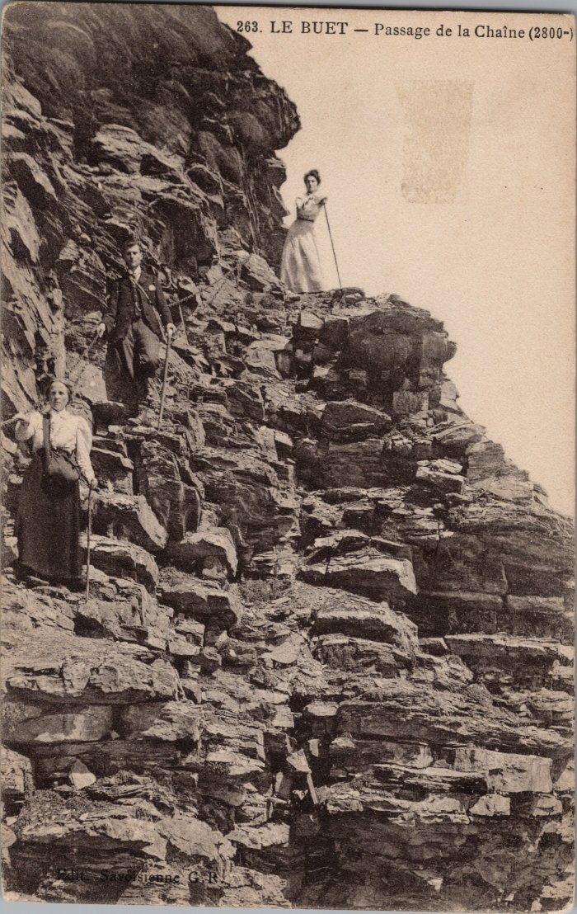
 | Photo au passage de la Chaine au Buet (2-3637) | Photo au passage de la Chaine au Buet
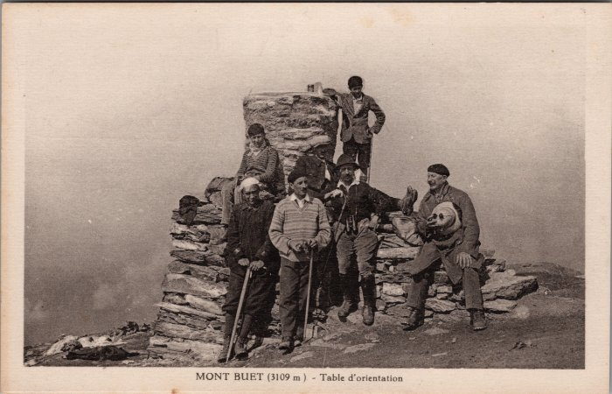 | Photo de groupe à coté de la table d'orientation au Buet (2-3775) | Photo de groupe à coté de la table d'orientation au Buet
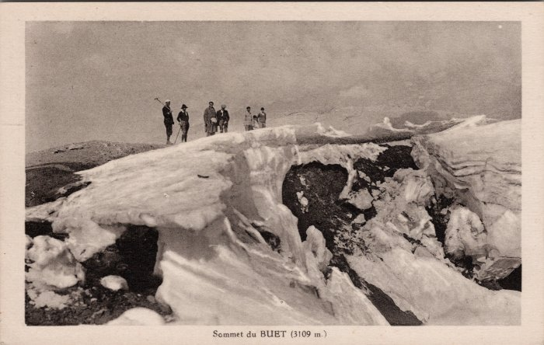 | Photos au Sommet du Buet (2-3779) | Photos au Sommet du Buet
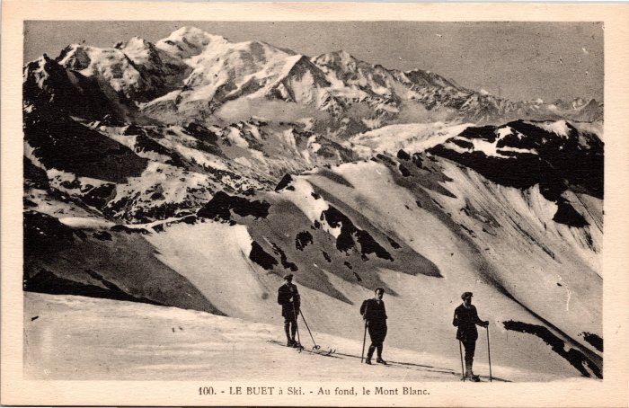 | Photos au Buet à ski (2-3969) | Photos au Buet à ski
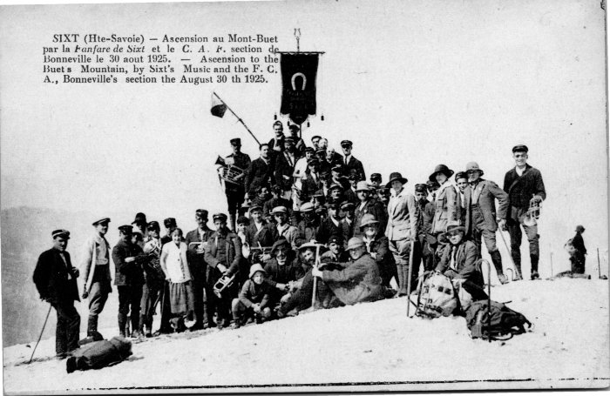 | Ascension au Buet par la fanfare de Sixt -1925 (2-4089) | Ascension au Buet par la fanfare de Sixt le 30 aout 1925
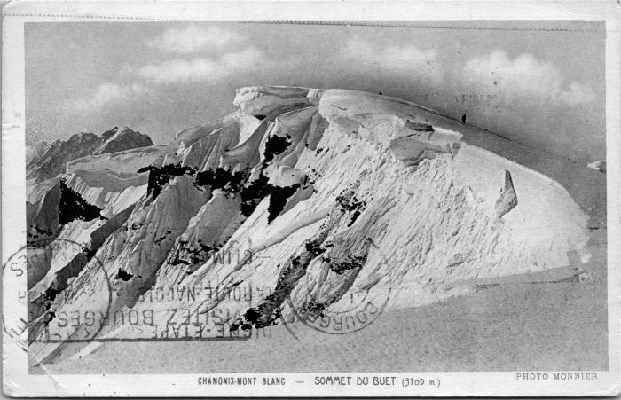 | Le sommet du Buet (2-4179) | Le sommet du Buet
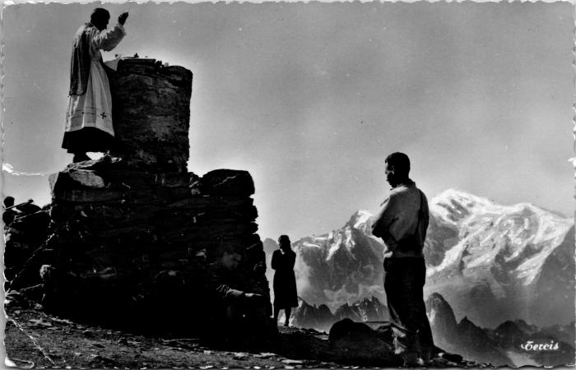 | La messe au sommet du Buet (2-4221) | La messe au sommet du Buet
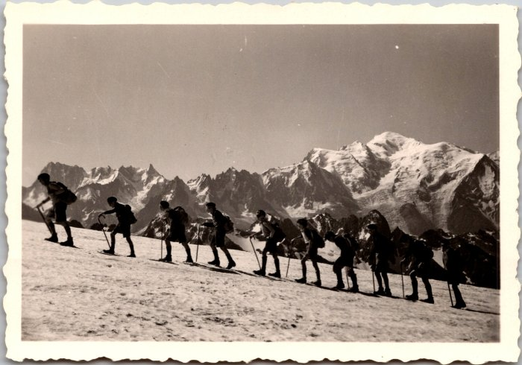 | Excursion de fin d'année de l'école du Soleil à l'arête du Buet - 1942 (2-4365) | Excursion de fin d'année de l'école du Soleil à l'arête du Buet - 1942
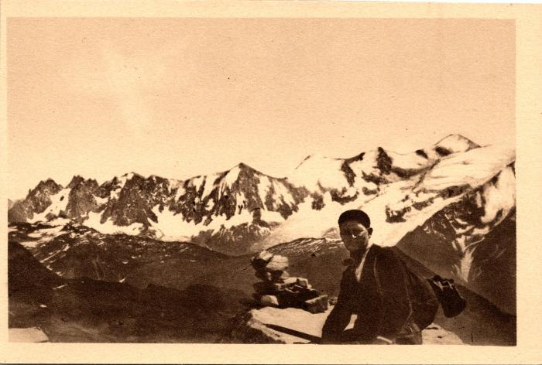 | Photo au Buet vue sur la chaine du Mont Blanc (2-553) | Photo au Buet vue sur la chaine du Mont Blanc, 1968
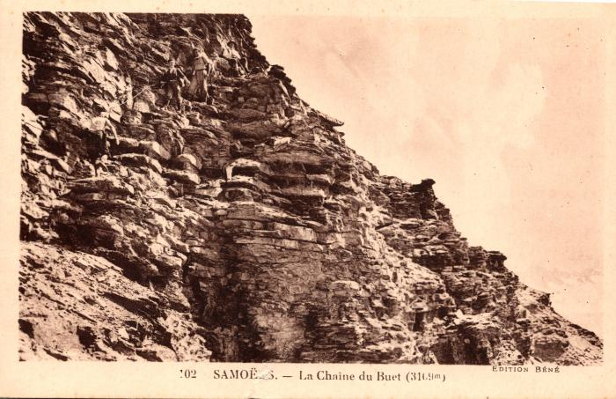 | Passage de la chaine du Buet (2-717) | Passage de la chaine du Buet
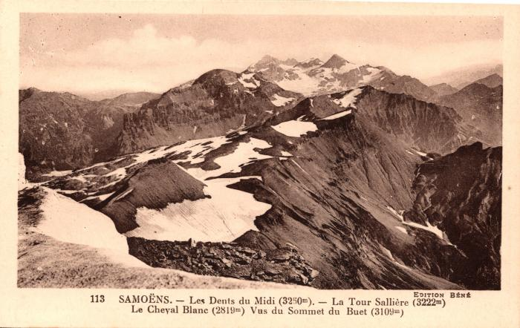 | Les Dents du Midi, la Tour Sallière et le Cheval Blanc depuis le sommet du Buet (2-757) | Les Dents du Midi, la Tour Sallière et le Cheval Blanc depuis le sommet du Buet
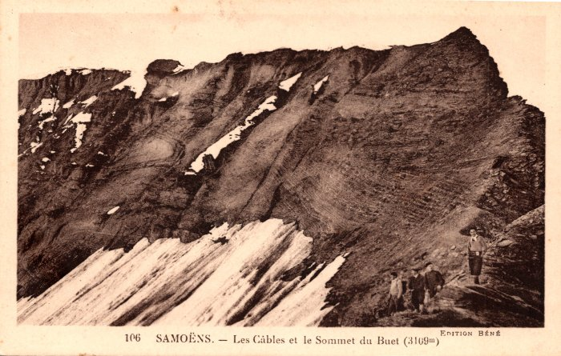 | Les Câbles et le Sommet du Buet (2-763) | Les Câbles et le Sommet du Buet
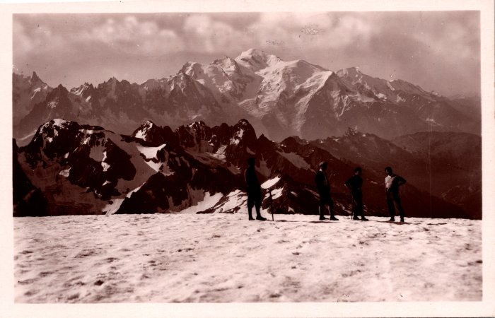 | La Chaine du Mont Blanc vue du sommet du Buet (2-775) | La Chaine du Mont Blanc vue du sommet du Buet
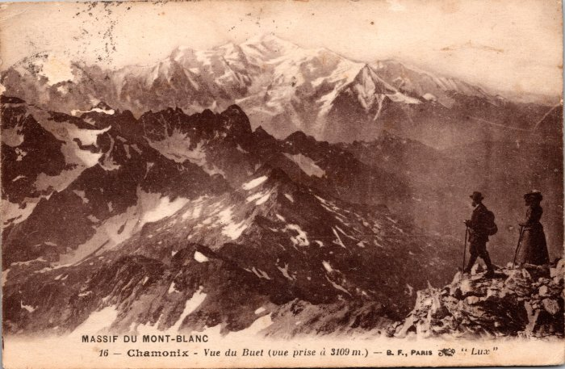 | Massif du Mont Blanc vue du Buet (2-801) | Massif du Mont Blanc vue du Buet
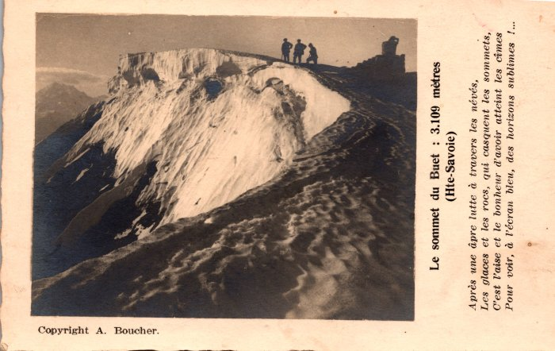 | Photo au Sommet du Buet (2-817) | Photo au Sommet du Buet
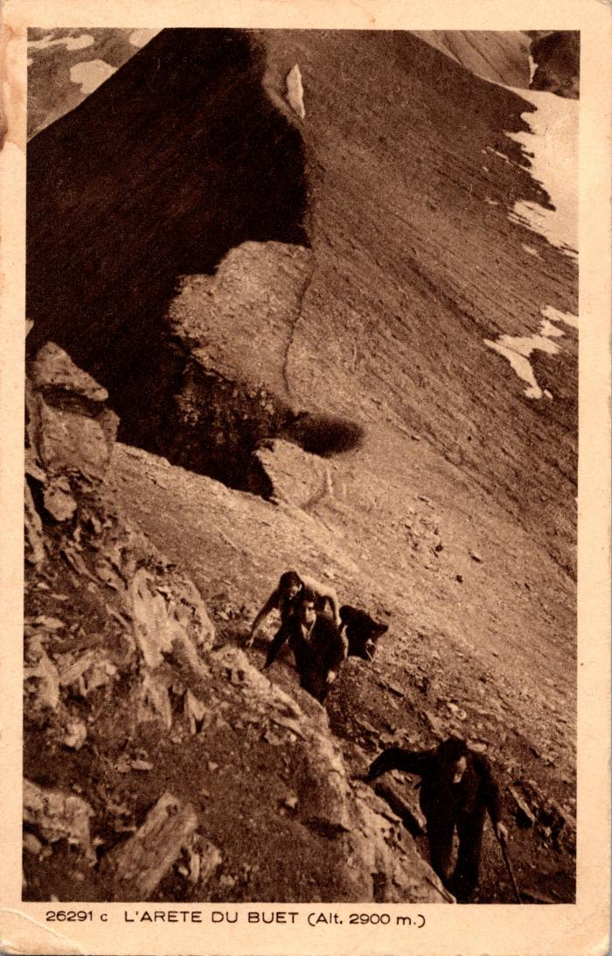
 | Photos sur l'arête du Buet (2-863) | Photos sur l'arête du Buet
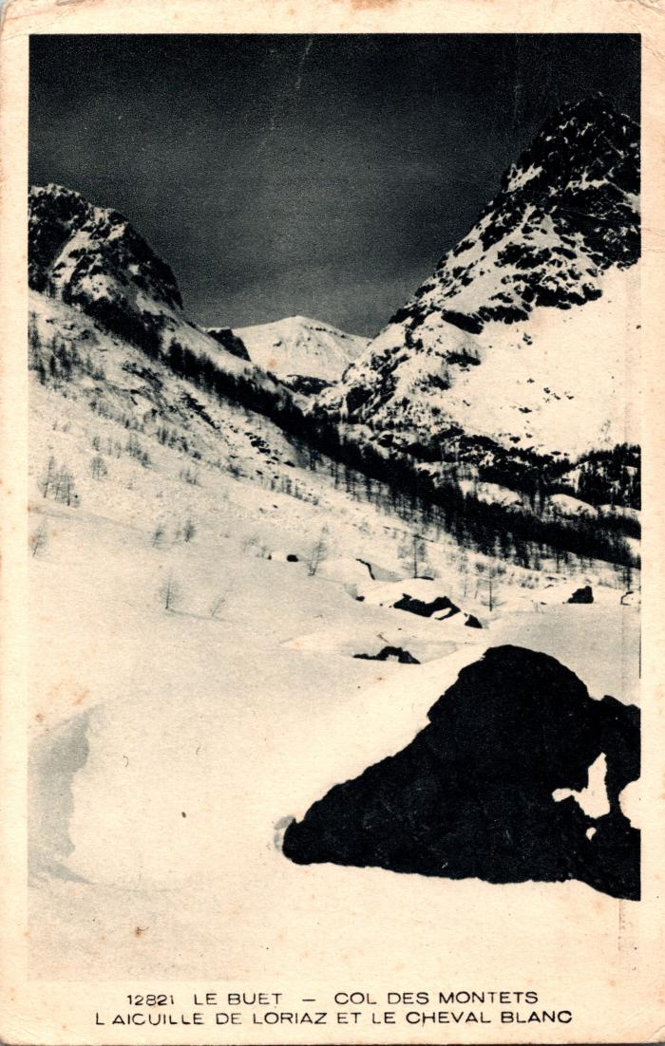
 | Le Buet, Col des Montets, l'Aiguille de Loriaz et le Cheval Blanc (2-915) | Le Buet, Col des Montets, l'Aiguille de Loriaz et le Cheval Blanc
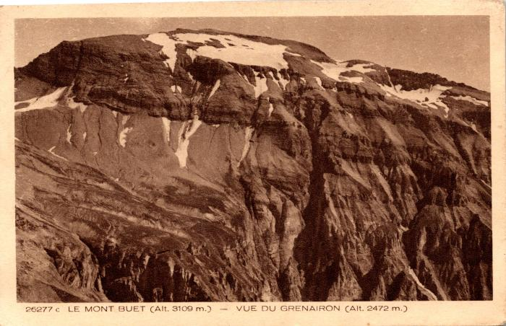 | Le Mont Buet vue du Grenairon (2-975) | Le Mont Buet vue du Grenairon
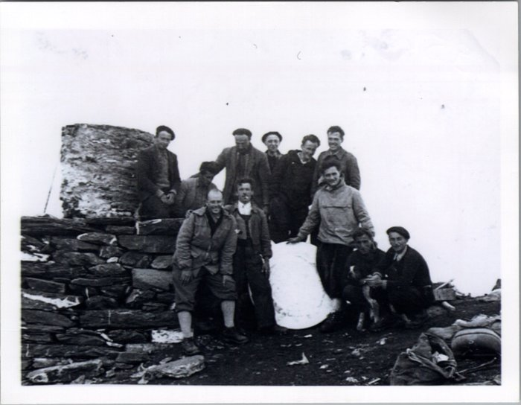 | Photo au sommet du Buet en 1954 (23-001) | Photo au sommet du Buet en 1954 sur la table d'orientation De gauche à droite : 1er rang : Demerlé (vacancier), Jean DUCROZ (Sauqui), Joseph DEFFAYET (Baban), Maurice DEFFAYET (Colu), Joseph MOGENIER (Ptit homme) 2e rang : François RAYMOND (Passy), Claude RICHARD (Bouzaron), Pierre DEFFAYET (Colu), Noel MOGENIER (ptit homme), Louis RICHARD (Zef), Michel FORAX
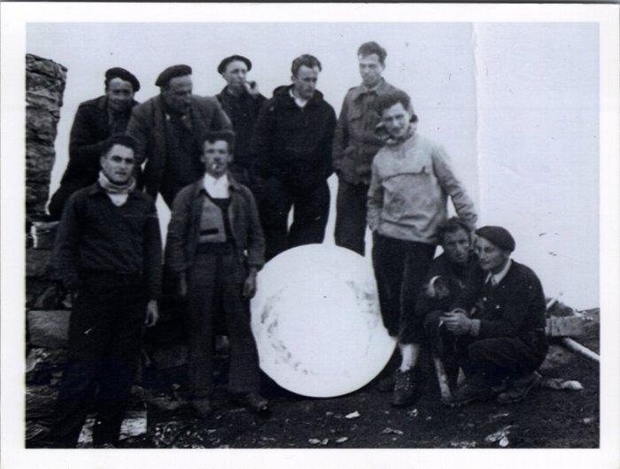 | Photo au sommet du Buet en 1954 (23-002) | Photo au sommet du Buet en 1954 à côté de la table d'orientation De gauche à droite : 1er rang : ?, Jean DUCROZ (Sauqui), Joseph DEFFAYET (Baban), Maurice DEFFAYET (Colu), Joseph MOGENIER (Ptit homme) 2e rang : François RAYMOND (Passy), Pierre DEFFAYET (Colu), Noel MOGENIER (Ptit homme), Louis RICHARD (Zef), Michel FORAX
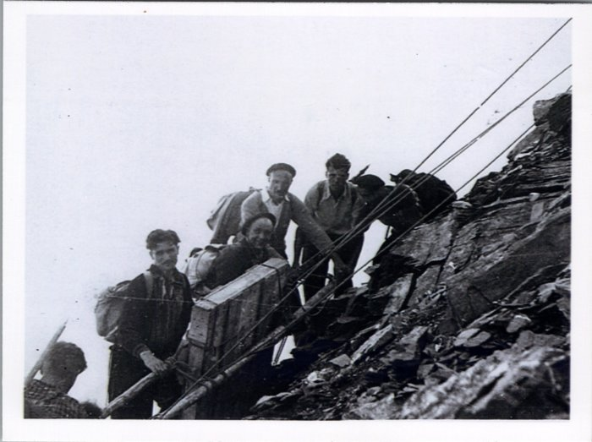 | Ascension au Buet (23-003) | Ascension au Buet en 1954
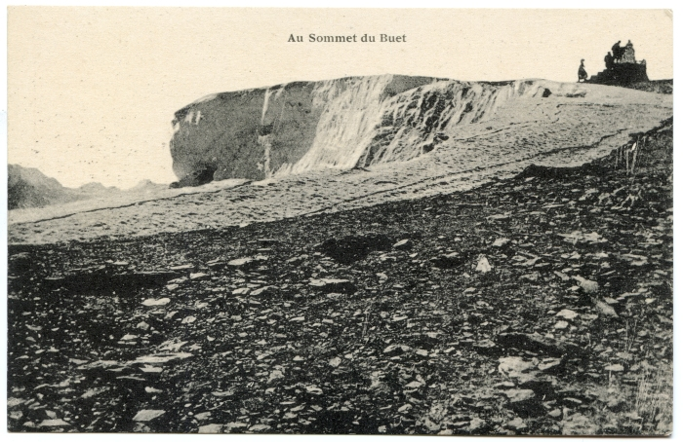 | Cartes Postales au sommet du Buet (51-005) | Cartes Postales au sommet du Buet
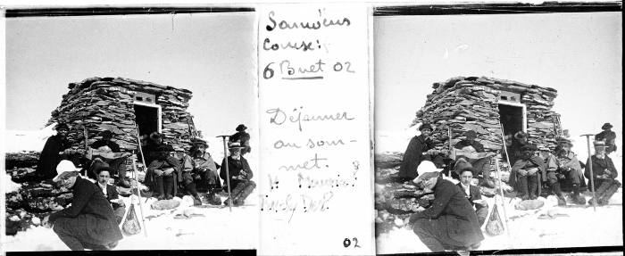 | Photo déjeuner au sommet du Buet - 1910 (51-021) | Photo déjeuner au sommet du Buet - 1910
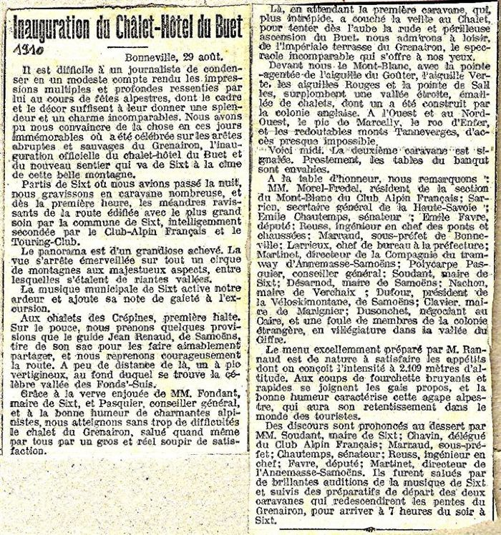
 | Inauguration du Chalet-hotel du Buet (Grenairon) - 1910 (51-022) | Inauguration du Chalet-hotel du Buet (Grenairon) - 1910
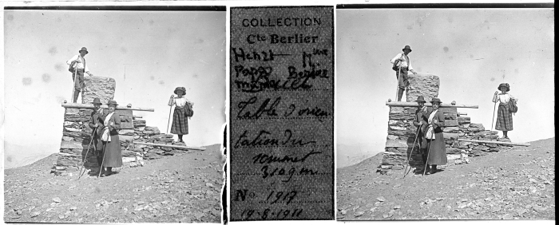 | Photos de groupe au Buet - 1911 (51-024) | Photos de groupe au Buet - 1911 Sur la table d'orientation et sur les arrêtes
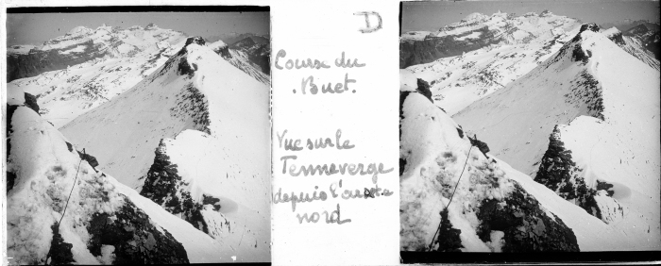 | Photo sur l'arrête du Buet vue sur le Tenneverge - 1913 (51-025) | Photo sur l'arrête du Buet vue sur le Tenneverge - 1913
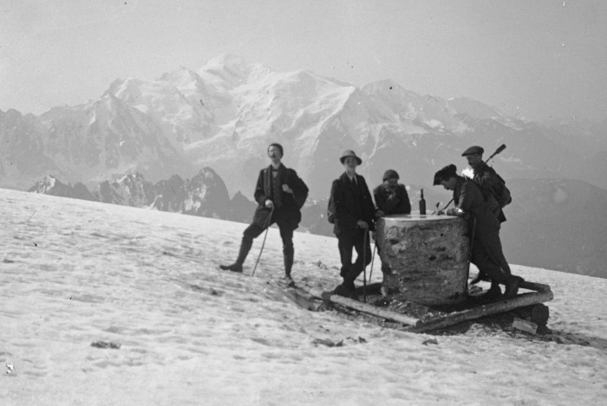 | Photos au Buet (51-034) | Photos au Buet
 | Photos de la fanfare au Grenairon et au Buet (54-010) | Photos de la fanfare au Grenairon et au Buet
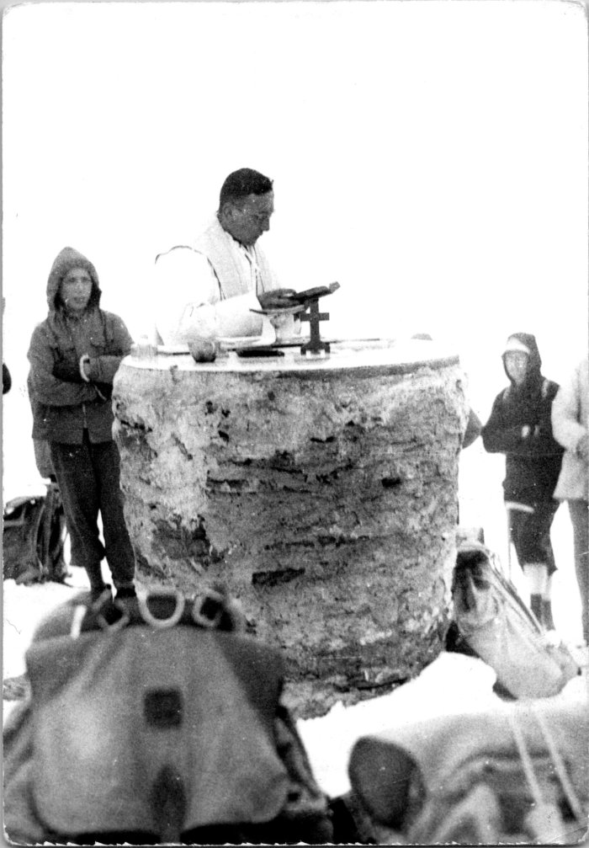
 | Bénédiction de la table d'orientation du Buet en hiver (55-001) | Bénédiction de la table d'orientation du Buet en hiver
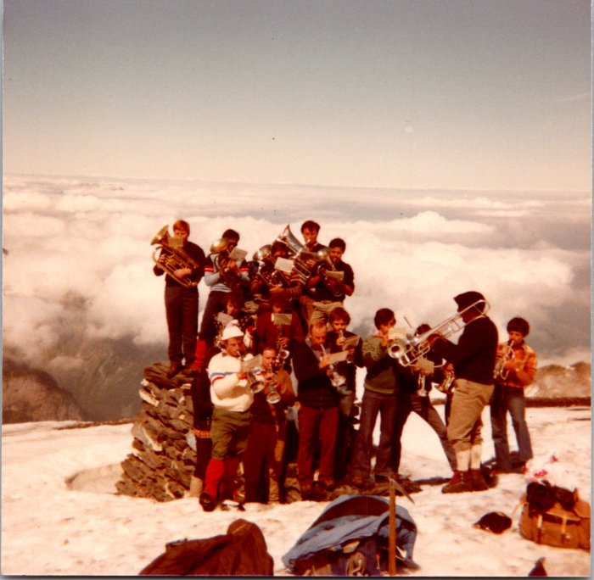 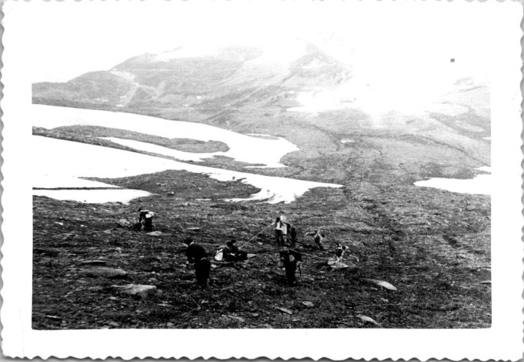 | Installation de la table d’orientation du Buet (55-002) | Installation de la table d’orientation du Buet
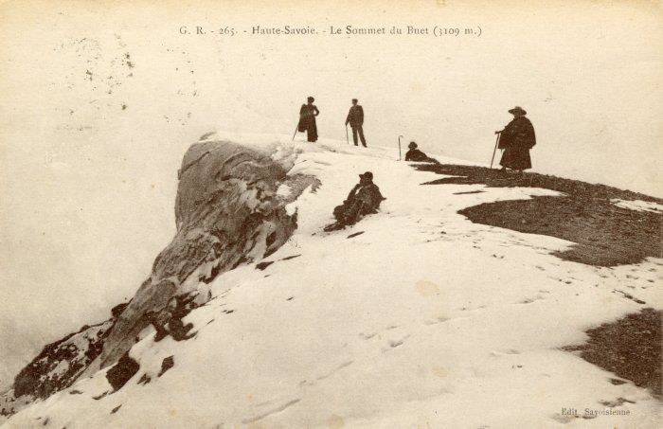 | Le sommet du Buet (56-018) | Le sommet du Buet
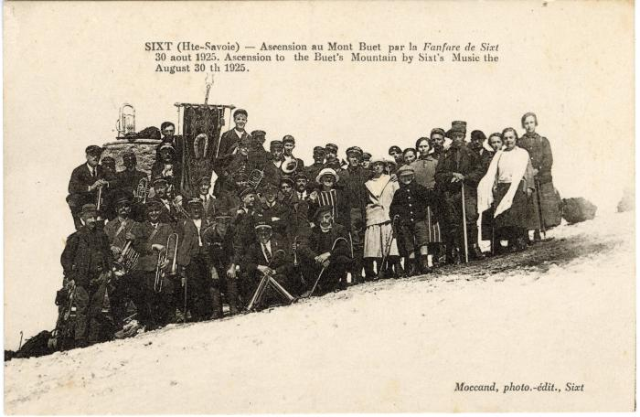 | Photo de groupe pour l'ascension au Mont Buet par la Fanfare de Sixt le 30 août 1925 (56-085) | Photo de groupe pour l'ascension au Mont Buet par la Fanfare de Sixt le 30 août 1925

